Roychowdhury _Kothari (2005)
Roychowdhury, 2006

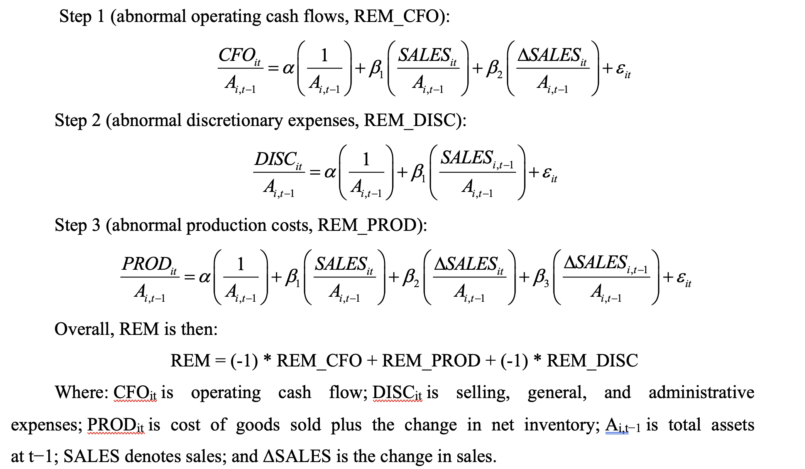

Kothari et al. (2005)

